14.1,,1
14. NAKUPOVÁNÍ PŘES INTERNET

Tabulka 14.1: Osoby v ČR nakupující na internetu, 2023

 | Nakoupily v posledních 3 měsících |  |  | Nakoupily v posledních 12 měsících |  |  | Nakoupily alespoň jednou v životě
 | v tis. | %1) | %2) | v tis. | %1) | %3) | v tis. | %1) | %4)
Celkem 16+ | 5,376.3 | 62.9 | 72.5 | 6,064.2 | 71.0 | 81.7 | 6,612.0 | 77.4 | 89.1
Pohlaví
Muži 16+ | 2,563.5 | 62.4 | 70.7 | 2,918.3 | 71.1 | 80.5 | 3,197.2 | 77.9 | 88.2
Ženy 16+ | 2,812.8 | 63.4 | 74.1 | 3,145.8 | 70.9 | 82.9 | 3,414.8 | 77.0 | 90.0
Věková skupina
16–24 let | 776.1 | 82.4 | 82.6 | 852.8 | 90.6 | 90.8 | 892.8 | 94.8 | 95.0
25–34 let | 1,076.4 | 88.2 | 89.6 | 1,137.1 | 93.2 | 94.7 | 1,176.8 | 96.5 | 98.0
35–44 let | 1,212.8 | 83.9 | 84.4 | 1,342.3 | 92.9 | 93.4 | 1,400.5 | 96.9 | 97.5
45–54 let | 1,180.3 | 75.6 | 76.8 | 1,320.5 | 84.6 | 86.0 | 1,423.8 | 91.2 | 92.7
55–64 let | 692.1 | 56.5 | 61.6 | 835.8 | 68.2 | 74.4 | 953.4 | 77.8 | 84.9
65–74 let | 342.5 | 27.3 | 40.0 | 450.2 | 35.9 | 52.5 | 581.8 | 46.4 | 67.9
75+ | 96.1 | 10.7 | 29.5 | 125.3 | 14.0 | 38.4 | 182.9 | 20.4 | 56.0
Vzdělání (25–64 let)
Základní | 118.6 | 38.7 | 47.7 | 170.4 | 55.6 | 68.6 | 200.4 | 65.3 | 80.6
Střední bez maturity | 1,068.2 | 64.2 | 67.1 | 1,258.1 | 75.6 | 79.0 | 1,406.2 | 84.5 | 88.3
Střední s maturitou + VOŠ | 1,763.5 | 82.2 | 83.2 | 1,927.0 | 89.8 | 90.9 | 2,030.6 | 94.6 | 95.8
Vysokoškolské | 1,211.3 | 90.7 | 90.7 | 1,280.2 | 95.9 | 95.9 | 1,317.3 | 98.6 | 98.6
Ekonomická aktivita (16+)
Zaměstnaní | 3,865.0 | 78.5 | 79.7 | 4,292.2 | 87.2 | 88.5 | 4,565.5 | 92.8 | 94.1
Ženy v domácnosti | 309.4 | 89.0 | 89.8 | 328.5 | 94.5 | 95.4 | 340.6 | 98.0 | 98.9
Studenti | 611.7 | 82.3 | 82.3 | 668.9 | 90.0 | 90.0 | 703.9 | 94.7 | 94.7
Starobní důchodci | 457.1 | 20.6 | 37.2 | 597.5 | 26.9 | 48.6 | 796.3 | 35.8 | 64.8
Invalidní důchodci | 56.2 | 33.8 | 42.8 | 83.5 | 50.2 | 63.5 | 101.9 | 61.3 | 77.5

 | v posledních 3 měsících | mezi 3 a 12 měsíci | před více než 12 měsíci
Celkem 16+ | 62.9 | 8.1 | 6.4
Muži 16+ | 62.4 | 8.6 | 6.8
Ženy 16+ | 63.4 | 7.5 | 6.1
16–24 let | 82.4 | 8.1 | 4.2
25–34 let | 88.2 | 5.0 | 3.3
35–44 let | 83.9 | 9.0 | 4.0
45–54 let | 75.6 | 9.0 | 6.6
55–64 let | 56.5 | 11.7 | 9.6
65–74 let | 27.3 | 8.6 | 10.5
75+ | 10.7 | 3.3 | 6.4
ZŠ | 38.7 | 16.9 | 9.8
SŠ bez maturity | 64.2 | 11.4 | 8.9
SŠ s maturitou + VOŠ | 82.2 | 7.6 | 4.8
VŠ | 90.7 | 5.2 | 2.8
Zaměstnaní | 78.5 | 8.7 | 5.6
Ženy v domácnosti | 89.0 | 5.5 | 3.5
Studenti | 82.3 | 7.7 | 4.7
Invalidní důchodci | 33.8 | 16.4 | 11.1
Graf 14.1: Osoby v ČR podle toho, kdy naposledy nakoupily na internetu, 2023 |  |  |  |  |  |  |  |  |  |  | v posledních 3 měsících | mezi 3 a 12 měsíci | před více než 12 měsíci
 |  |  |  |  |  |  |  |  |  | Celkem 16+ | 62.9 | 8.1 | 6.4

 |  |  |  |  |  |  |  |  |  | Muži 16+ | 62.4 | 8.6 | 6.8
 |  |  |  |  |  |  |  |  |  | Ženy 16+ | 63.4 | 7.5 | 6.1

 |  |  |  |  |  |  |  |  |  | 16–24 let | 82.4 | 8.1 | 4.2
 |  |  |  |  |  |  |  |  |  | 25–34 let | 88.2 | 5.0 | 3.3
 |  |  |  |  |  |  |  |  |  | 35–44 let | 83.9 | 9.0 | 4.0
 |  |  |  |  |  |  |  |  |  | 45–54 let | 75.6 | 9.0 | 6.6
 |  |  |  |  |  |  |  |  |  | 55–64 let | 56.5 | 11.7 | 9.6
 |  |  |  |  |  |  |  |  |  | 65–74 let | 27.3 | 8.6 | 10.5
 |  |  |  |  |  |  |  |  |  | 75+ | 10.7 | 3.3 | 6.4

 |  |  |  |  |  |  |  |  |  | ZŠ | 38.7 | 16.9 | 9.8
 |  |  |  |  |  |  |  |  |  | SŠ bez maturity | 64.2 | 11.4 | 8.9
 |  |  |  |  |  |  |  |  |  | SŠ s maturitou + VOŠ | 82.2 | 7.6 | 4.8
 |  |  |  |  |  |  |  |  |  | VŠ | 90.7 | 5.2 | 2.8

 |  |  |  |  |  |  |  |  |  | Zaměstnaní | 78.5 | 8.7 | 5.6
 |  |  |  |  |  |  |  |  |  | Ženy v domácnosti | 89.0 | 5.5 | 3.5
 |  |  |  |  |  |  |  |  |  | Studenti | 82.3 | 7.7 | 4.7
1) Podíl z celkového počtu osob v dané socio-demografické skupině |  |  |  |  |  |  |  |  |  | Invalidní důchodci | 33.8 | 16.4 | 11.1
2), 3), 4) Podíl z celkového počtu osob v dané socio-demografické skupině, které použily internet v posledních 3, resp. 12 měsících, resp. alespoň jednou v životě
Zdroj: Český statistický úřad, 2023

14.2,,2
14. NAKUPOVÁNÍ PŘES INTERNET

Tabulka 14.2: Osoby v ČR, které nakoupily na internetu v posledních 3 měsících |  |  |  |  |  |  |  |  | 2009 | 2010 | 2011 | 2012 | 2013 | 2014 | 2015 | 2016 | 2017 | 2018 | 2019 | 2020 | 2021 | 2022 | 2023
 |  |  |  |  |  |  | %1) | Celkem 16+ | 11.25 | 13.6 | 14.81 | 16.63 | 20.44 | 23.58 | 24.26 | 26.81 | 31.61 | 34.33 | 39.04 | 53.797 | 57.464 | 60.5 | 62.9306
 | 2010 | 2018 | 2019 | 2020 | 2021 | 2022 | 2023 | 25–34 let | 20.73 | 24 | 26.96 | 30.44 | 36.16 | 41.7 | 41.94 | 44.11 | 53.14 | 58.06 | 65.6 | 81.953 | 83.15 | 89.4 | 88.2358
Celkem 16+ | 13.6 | 34.3 | 39.0 | 53.8 | 57.5 | 60.5 | 62.9 | 65+ | 1.17 | 1.75 | 1.46 | 1.14 | 2.25 | 4.35 | 3.75 | 4.98 | 5.68 | 6.8 | 8.13 | 14.89 | 17.68 | 18.6 | 20.39
Celkem 16–74 | 14.7 | 37.4 | 42.6 | 58.8 | 62.7 | 67.2 | 69.1
Pohlaví |  |  |  |  |  |  |  | Celkem (25–64 let) | 12.9 | 15.2 | 16.81 | 19.7 | 23.8 | 26.78 | 28.5 | 31.8 | 38.64 | 41.48 | 46.75 | 64.9 | 69.4 | 73 | 76.34
Muži 16+ | 15.0 | 31.3 | 37.6 | 53.1 | 55.7 | 61.5 | 62.4 | ZŠ (25–64 let) | 2.48 | 3.2 | 3.32 | 7.35 | 6.62 | 7.2 | 5.7 | 6.03 | 10.05 | 17.26 | 16.4 | 35.064 | 43.532 | 37.9 | 38.6686
Ženy 16+ | 12.4 | 37.2 | 40.4 | 54.4 | 59.1 | 59.6 | 63.4 | VŠ (25–64 let) | 23.76 | 29 | 30.64 | 31.72 | 38.13 | 46.6 | 46.26 | 48.3 | 59.82 | 58.35 | 67.9 | 82.652 | 89.368 | 90.5 | 90.7054
Věková skupina
16–24 let | 21.4 | 49.3 | 60.2 | 73.1 | 73.5 | 81.9 | 82.4
25–34 let | 24.0 | 58.1 | 65.6 | 82.0 | 83.2 | 89.4 | 88.2
35–44 let | 18.2 | 46.2 | 52.9 | 71.3 | 78.2 | 80.8 | 83.9
45–54 let | 11.5 | 38.8 | 40.3 | 61.3 | 65.4 | 70.4 | 75.6
55–64 let | 5.4 | 20.6 | 26.2 | 42.9 | 49.1 | 51.1 | 56.5
65+ | 1.8 | 6.8 | 8.1 | 14.9 | 17.7 | 18.6 | 20.4
Vzdělání (25–64 let)
Základní | 3.2 | 17.3 | 16.4 | 35.1 | 43.5 | 37.9 | 38.7
Střední bez maturity | 8.0 | 28.7 | 30.0 | 50.8 | 50.8 | 57.5 | 64.2
Střední s maturitou + VOŠ | 20.5 | 48.2 | 54.6 | 71.7 | 77.6 | 79.8 | 82.2
Vysokoškolské | 29.0 | 58.4 | 67.9 | 82.7 | 89.4 | 90.5 | 90.7
Ekonomická aktivita (16+)
Zaměstnaní | 17.5 | 42.5 | 49.3 | 67.8 | 72.7 | 75.6 | 78.5
Ženy v domácnosti | 22.7 | 68.4 | 64.1 | 79.5 | 85.6 | 91.4 | 89.0
Studenti | 24.1 | 49.0 | 59.2 | 74.3 | 71.7 | 82.7 | 82.3
Starobní důchodci | 2.1 | 7.7 | 8.9 | 15.3 | 18.9 | 19.7 | 20.6
Invalidní důchodci | 4.4 | 20.1 | 14.6 | 33.0 | 39.8 | 31.6 | 33.8

Graf 14.2: Osoby v ČR podle věku a vzdělání, které nakoupily na internetu v posledních 3 měsících
 |  |  |  |  |  |  | %1)

1) Podíl z celkového počtu osob v dané socio-demografické skupině
Zdroj: Český statistický úřad, 2023

14._1,,3
14. NAKUPOVÁNÍ PŘES INTERNET

Kartogram 14.1: Osoby v zemích EU, které nakoupily na internetu v posledních 3 měsících, 2022
 | %1)
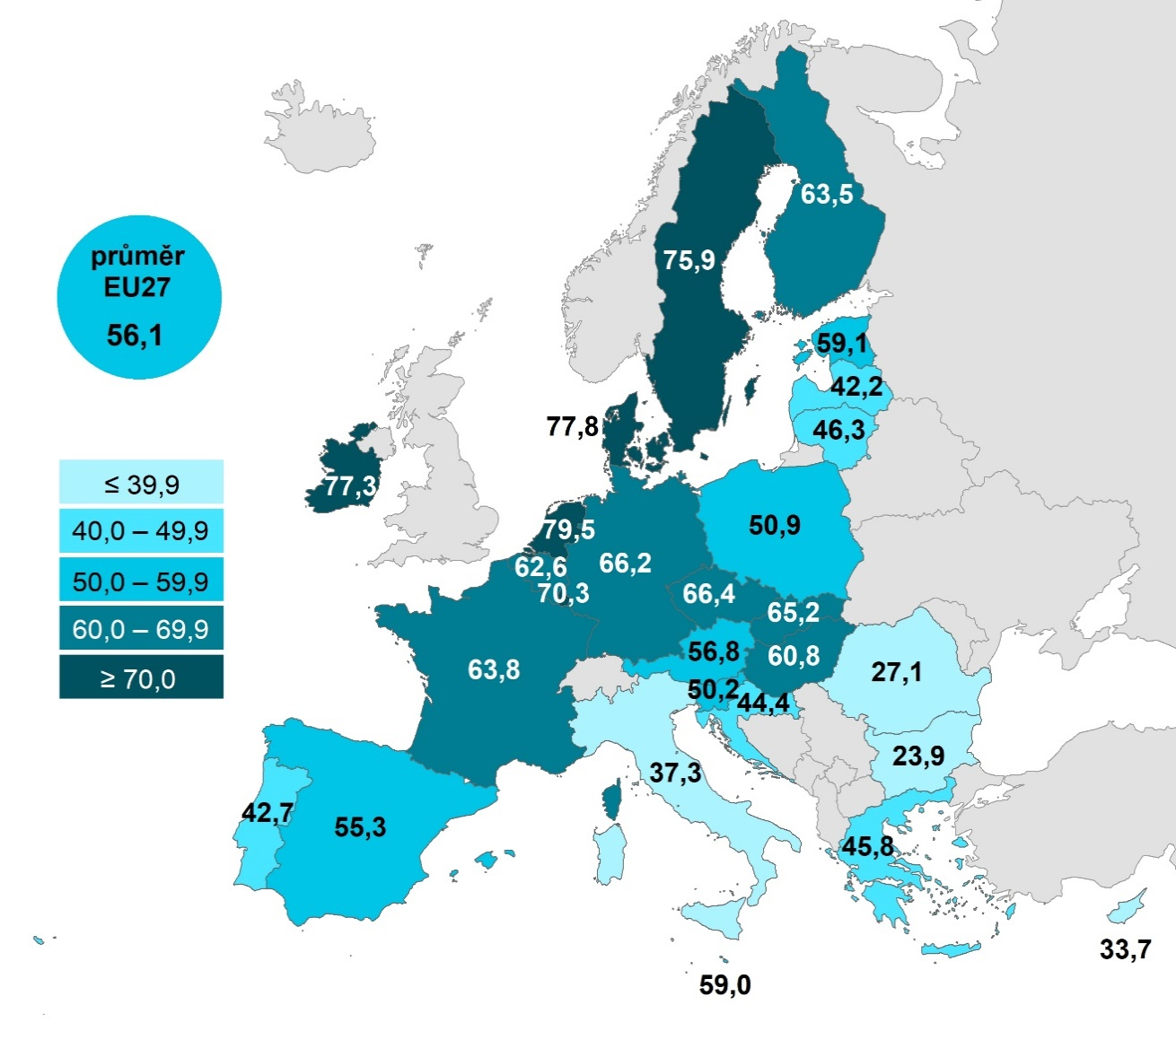

 |  |  | Celkem (16–74 let) | 25-34 let | 65-74 let
 |  | Nizozemsko | 79.4838 | 87.4749 | 60.5227
 |  | Dánsko | 77.845 | 83.7977 | 58.4662
 |  | Irsko | 77.3061 | 89.3708 | 37.3155
 |  | Švédsko | 75.8955 | 87.1435 | 55.3961
 |  | Lucembursko | 70.3334 | 83.9346 | 42.9904
 |  | Česko | 66.3535 | 89.4278 | 25.6422
 |  | Německo | 66.2303 | 80.0171 | 40.4567
 |  | Slovensko | 65.1807 | 85.8853 | 26.8431
 |  | Francie | 63.7646 | 81.6065 | 33.928
 |  | Finsko | 63.4688 | 79.0987 | 34.9161
 |  | Belgie | 62.5991 | 77.7599 | 32.833
 |  | Maďarsko | 60.7525 | 80.9227 | 28.3215
 |  | Estonsko | 59.113 | 81.9472 | 21.1797
 |  | Malta | 58.9534 | 80.487 | 15.7769
 |  | Rakousko | 56.8227 | 72.6558 | 23.7344
 |  | EU27 | 56.0791 | 73.4894 | 27.0041
 |  | Španělsko | 55.2616 | 72.8374 | 23.7002
 |  | Polsko | 50.9076 | 75.094 | 13.7645
 |  | Slovinsko | 50.1618 | 73.6087 | 17.2592
 |  | Litva | 46.2544 | 76.7512 | 9.205
 |  | Řecko | 45.8039 | 67.6759 | 8.4312
 |  | Chorvatsko | 44.3985 | 71.9777 | 5.7937
 |  | Portugalsko | 42.6744 | 74.2621 | 9.7147
 |  | Lotyšsko | 42.1676 | 66.8652 | 10.6335
 |  | Itálie | 37.278 | 50.7099 | 14.1159
 |  | Kypr | 33.6702 | 52.6873 | 6.3677
 |  | Rumunsko | 27.0927 | 41.8126 | 5.129
Graf 14.3: Osoby v zemích EU, které nakoupily na internetu v posledních 3 měsících, 2022 |  | Bulharsko | 23.9246 | 39.8099 | 3.3404

1) Podíl z celkového počtu osob ve věku 16–74 let v daném státě
Zdroj: Eurostat, 2023

14.3,,4
14. NAKUPOVÁNÍ PŘES INTERNET

Tabulka 14.3: Osoby v ČR, které nakoupily na internetu v posledních 12 měsících |  |  |  |  |  |  |  |  | 2006 | 2007 | 2008 | 2009 | 2010 | 2011 | 2012 | 2013 | 2014 | 2015 | 2016 | 2017 | 2018 | 2019 | 2020 | 2021 | 2022 | 2023
 |  |  |  |  |  |  | %1) | Celkem 16+ | 11.7 | 15.3 | 21.0 | 22.0 | 25.4 | 28.0 | 30.6 | 34.4 | 39.3 | 41.9 | 43.6 | 51.6 | 53.9 | 58.8 | 65.7 | 69.4 | 70.6 | 71.0
 | 2010 | 2018 | 2019 | 2020 | 2021 | 2022 | 2023 | 25–34 let | 18.9 | 25.1 | 35.6 | 37.9 | 44.5 | 48.0 | 54.3 | 58.3 | 63.2 | 66.9 | 72.0 | 79.1 | 81.3 | 86.5 | 91.2 | 93.5 | 96.3 | 93.2
Celkem 16+ | 25.4 | 53.9 | 58.8 | 65.7 | 69.4 | 70.6 | 71.0 | 65+ | 0.0 | 1.4 | 1.4 | 2.3 | 3.0 | 3.7 | 2.7 | 4.5 | 7.6 | 8.0 | 9.7 | 12.7 | 13.5 | 16.4 | 21.2 | 25.1 | 27.9 | 26.8
Celkem 16–74 | 27.4 | 58.6 | 64.0 | 71.6 | 75.5 | 77.9 | 77.7
Pohlaví |  |  |  |  |  |  |  | Celkem (25–64 let) |  |  |  | 25.09 | 28.6 | 32.1 | 35.1 | 38.9 | 45 | 49 | 52.2 | 61.4 | 65.2 | 70.3 | 78.6 | 82.7 | 83.7 | 85.04
Muži 16+ | 28.0 | 53.6 | 59.2 | 65.7 | 69.1 | 72.1 | 71.1 | ZŠ (25–64 let) |  |  |  | 4.0 | 7.1 | 9.9 | 11.0 | 10.5 | 12.1 | 12.6 | 13.9 | 21.8 | 32.0 | 33.4 | 43.1 | 55.1 | 51.3 | 55.6
Ženy 16+ | 23.0 | 54.2 | 58.5 | 65.6 | 69.6 | 69.2 | 70.9 | VŠ (25–64 let) |  |  |  | 45.9 | 49.8 | 57.5 | 58.5 | 62.4 | 69.2 | 71.3 | 69.8 | 84.6 | 84.0 | 88.9 | 92.1 | 96.1 | 96.3 | 95.9
Věková skupina
16–24 let | 38.8 | 71.0 | 81.4 | 85.5 | 86.5 | 90.3 | 90.6
25–34 let | 44.5 | 81.3 | 86.5 | 91.2 | 93.5 | 96.3 | 93.2
35–44 let | 34.7 | 71.4 | 76.9 | 86.1 | 89.3 | 90.0 | 92.9
45–54 let | 22.1 | 63.8 | 69.8 | 77.7 | 82.4 | 81.9 | 84.6
55–64 let | 10.5 | 41.2 | 45.4 | 57.0 | 63.7 | 66.2 | 68.2
65+ | 3.0 | 13.5 | 16.4 | 21.2 | 25.1 | 27.9 | 26.8
Vzdělání (25–64 let)
Základní | 7.1 | 32.0 | 33.4 | 43.1 | 55.1 | 51.3 | 55.6
Střední bez maturity | 17.1 | 50.5 | 54.6 | 68.0 | 69.9 | 72.2 | 75.6
Střední s maturitou + VOŠ | 38.2 | 73.9 | 79.8 | 85.7 | 90.2 | 89.8 | 89.8
Vysokoškolské | 49.8 | 84.0 | 88.9 | 92.1 | 96.1 | 96.3 | 95.9
Ekonomická aktivita (16+)
Zaměstnaní | 33.0 | 68.4 | 74.4 | 82.2 | 86.0 | 86.7 | 87.2
Ženy v domácnosti | 43.2 | 82.7 | 80.6 | 89.4 | 95.8 | 94.7 | 94.5
Studenti | 40.4 | 69.5 | 81.9 | 86.9 | 86.0 | 90.7 | 90.0
Starobní důchodci | 3.7 | 15.5 | 17.2 | 22.1 | 26.9 | 28.9 | 26.9
Invalidní důchodci | 5.8 | 32.4 | 32.0 | 43.9 | 54.0 | 43.0 | 50.2

Graf 14.4: Osoby v ČR podle věku a vzdělání, které nakoupily na internetu v posledních 12 měsících
 |  |  |  |  |  |  | %1)

1) Podíl z celkového počtu osob v dané socio-demografické skupině
Zdroj: Český statistický úřad, 2023

14._2,,5
14. NAKUPOVÁNÍ PŘES INTERNET

Kartogram 14.2: Osoby v EU, které nakoupily na internetu v posledních 12 měsících, 2022
 | %1)
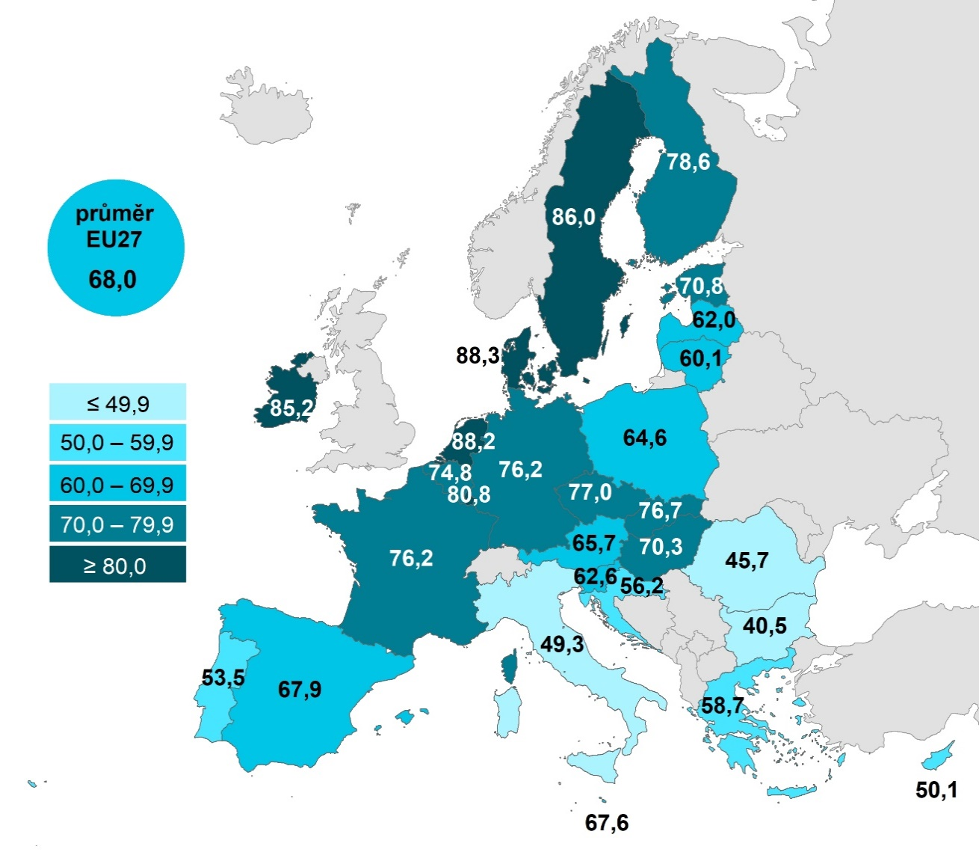
 |  |  | Celkem (16–74 let) | 25-34 let | 65-74 let
 |  | Dánsko | 88.2988 | 94.4525 | 72.5063
 |  | Nizozemsko | 88.2088 | 92.7454 | 73.4315
 |  | Švédsko | 85.963 | 95.2422 | 66.5205
 |  | Irsko | 85.2123 | 95.8818 | 46.292
 |  | Lucembursko | 80.8117 | 92.6909 | 53.8876
 |  | Finsko | 78.6355 | 90.9368 | 48.9058
 |  | Česko | 76.9996 | 96.2611 | 37.743
 |  | Slovensko | 76.7236 | 95.0715 | 36.6121
 |  | Německo | 76.1757 | 88.2695 | 51.6366
 |  | Francie | 76.1654 | 90.9435 | 44.5466
 |  | Belgie | 74.8345 | 87.9649 | 45.2678
 |  | Estonsko | 70.833 | 91.0756 | 30.3117
 |  | Maďarsko | 70.3208 | 90.0755 | 35.5885
 |  | EU27 | 68.0209 | 85.2624 | 35.728
 |  | Španělsko | 67.907 | 87.1326 | 30.421
 |  | Malta | 67.6436 | 90.297 | 20.6151
 |  | Rakousko | 65.6504 | 81.1966 | 29.2735
 |  | Polsko | 64.5817 | 89.4116 | 21.0452
 |  | Slovinsko | 62.5775 | 86.3216 | 25.2268
 |  | Lotyšsko | 61.9774 | 89.9016 | 18.3061
 |  | Litva | 60.0583 | 89.1315 | 14.7726
 |  | Řecko | 58.6867 | 85.1124 | 12.1443
 |  | Chorvatsko | 56.1526 | 84.9023 | 10.2495
 |  | Portugalsko | 53.5289 | 87.1047 | 14.3386
 |  | Kypr | 50.0621 | 74.4109 | 10.693
 |  | Itálie | 49.2982 | 66.2547 | 20.1239
 |  | Rumunsko | 45.7257 | 65.6972 | 11.9362
 |  | Bulharsko | 40.5415 | 61.699 | 6.6366

Graf 14.5: Osoby v zemích EU, které nakoupily na internetu v posledních 12 měsících, 2022

1) Podíl z celkového počtu osob ve věku 16–74 let v daném státě
Zdroj: Eurostat, 2023

14.4,,6
14. NAKUPOVÁNÍ PŘES INTERNET

Tabulka 14.4: Země původu prodejců, od kterých si koupily osoby v ČR zboží online, 2023

 | Česká republika |  |  | Ostatní země EU |  |  | Země mimo EU
 | v tis. | %1) | %2) | v tis. | %1) | %2) | v tis. | %1) | %2)
Celkem 16+ | 4,779.5 | 55.9 | 93.5 | 1,892.7 | 22.2 | 37.0 | 880.0 | 10.3 | 17.2
Pohlaví
Muži 16+ | 2,252.3 | 54.9 | 94.2 | 768.9 | 18.7 | 32.2 | 401.3 | 9.8 | 16.8
Ženy 16+ | 2,527.2 | 57.0 | 93.0 | 1,123.8 | 25.3 | 41.3 | 478.7 | 10.8 | 17.6
Věková skupina
16–24 let | 650.7 | 69.1 | 87.4 | 351.0 | 37.3 | 47.1 | 231.3 | 24.6 | 31.1
25–34 let | 1,017.0 | 83.4 | 96.7 | 453.4 | 37.2 | 43.1 | 226.6 | 18.6 | 21.5
35–44 let | 1,107.4 | 76.6 | 94.1 | 463.7 | 32.1 | 39.4 | 201.9 | 14.0 | 17.2
45–54 let | 1,053.1 | 67.5 | 93.7 | 386.1 | 24.7 | 34.4 | 142.9 | 9.2 | 12.7
55–64 let | 592.2 | 48.4 | 93.9 | 167.7 | 13.7 | 26.6 | 52.5 | 4.3 | 8.3
65–74 let | 281.9 | 22.5 | 93.9 | 59.6 | 4.8 | 19.9 | 22.4 | 1.8 | 7.5
75+ | 77.2 | 8.6 | 94.6 | 11.2 | 1.2 | 13.7 | 2.4 | 0.3 | 2.9
Vzdělání (25–64 let)
Základní | 104.5 | 34.1 | . | 29.1 | 9.5 | . | 5.9 | 1.9 | .
Střední bez maturity | 923.7 | 55.5 | 92.6 | 308.3 | 18.5 | 30.9 | 148.2 | 8.9 | 14.9
Střední s maturitou + VOŠ | 1,610.2 | 75.0 | 94.7 | 616.7 | 28.7 | 36.3 | 266.8 | 12.4 | 15.7
Vysokoškolské | 1,131.3 | 84.7 | 95.9 | 516.9 | 38.7 | 43.8 | 203.0 | 15.2 | 17.2
Ekonomická aktivita (16+)
Zaměstnaní | 3,482.1 | 70.7 | 94.1 | 1,399.5 | 28.4 | 37.8 | 601.8 | 12.2 | 16.3
Ženy v domácnosti | 290.1 | 83.4 | 96.3 | 105.1 | 30.2 | 34.9 | 57.2 | 16.4 | 19.0
Studenti | 506.7 | 68.2 | 87.4 | 264.8 | 35.6 | 45.7 | 177.8 | 23.9 | 30.6
Starobní důchodci | 377.2 | 17.0 | 94.7 | 70.2 | 3.2 | 17.6 | 24.6 | 1.1 | 6.2
Invalidní důchodci | 50.5 | 30.3 | . | 20.8 | 12.5 | . | 4.2 | 2.5 | .

 | Pouze od prodejců z ČR | Pouze od prodejců ze zahraničí | Od prodejců z ČR i jiných zemí | Neznají země prodejců, od nichž nakupují
Celkem 16+ | 53.3607 | 3.36218 | 40.1725 | 3.10462
Muži 16+ | 57.1261 | 2.5459 | 37.0663 | 3.2617
Ženy 16+ | 50.0491 | 4.08009 | 42.9043 | 2.96651
16–24 | 37.8147 | 8.51813 | 49.5842 | 4.08297
25–34 | 47.4906 | 1.43278 | 49.1757 | 1.90092
35–44 | 51.1998 | 3.10434 | 42.8819 | 2.81396
45–54 | 57.5973 | 2.99398 | 36.1234 | 3.28532
55–64 | 64.42 | 1.75811 | 29.4662 | 4.35569
65–74 let | 74.1445 | 3.53734 | 19.7356 | 2.58256
75+ | 81.7536 | 1.73812 | 12.8569 | 3.65138
SŠ bez maturity | 57.9911 | 2.09214 | 34.5891 | 5.32766
SŠ s maturitou + VOŠ | 54.8043 | 2.82916 | 39.8843 | 2.48224
VŠ | 48.4122 | 2.31969 | 47.4943 | 1.77381
Zaměstnaní | 53.0596 | 2.60624 | 41.0466 | 3.28756
Ženy v domácnosti | 52.3855 | 0.93818 | 43.8849 | 2.79142
Studenti | 38.9199 | 9.76045 | 48.4333 | 2.88635
Starobní důchodci | 76.9326 | 2.56375 | 17.7604 | 2.74325
Graf 14.6: Osoby v ČR nakupující přes internet podle země prodejce, 2023 |  |  |  |  |  |  |  |  |  |  | Pouze od prodejců z ČR | Pouze od prodejců ze zahraničí | Od prodejců z ČR i jiných zemí | Neznají země prodejců, od nichž nakupují
 |  |  |  |  |  |  |  |  |  | Celkem 16+ | 53.3607 | 3.36218 | 40.1725 | 3.10462

 |  |  |  |  |  |  |  |  |  | Muži 16+ | 57.1261 | 2.5459 | 37.0663 | 3.2617
 |  |  |  |  |  |  |  |  |  | Ženy 16+ | 50.0491 | 4.08009 | 42.9043 | 2.96651

 |  |  |  |  |  |  |  |  |  | 16–24 | 37.8147 | 8.51813 | 49.5842 | 4.08297
 |  |  |  |  |  |  |  |  |  | 25–34 | 47.4906 | 1.43278 | 49.1757 | 1.90092
 |  |  |  |  |  |  |  |  |  | 35–44 | 51.1998 | 3.10434 | 42.8819 | 2.81396
 |  |  |  |  |  |  |  |  |  | 45–54 | 57.5973 | 2.99398 | 36.1234 | 3.28532
 |  |  |  |  |  |  |  |  |  | 55–64 | 64.42 | 1.75811 | 29.4662 | 4.35569
 |  |  |  |  |  |  |  |  |  | 65–74 let | 74.1445 | 3.53734 | 19.7356 | 2.58256
 |  |  |  |  |  |  |  |  |  | 75+ | 81.7536 | 1.73812 | 12.8569 | 3.65138

 |  |  |  |  |  |  |  |  |  | SŠ bez maturity | 57.9911 | 2.09214 | 34.5891 | 5.32766
 |  |  |  |  |  |  |  |  |  | SŠ s maturitou + VOŠ | 54.8043 | 2.82916 | 39.8843 | 2.48224
 |  |  |  |  |  |  |  |  |  | VŠ | 48.4122 | 2.31969 | 47.4943 | 1.77381

 |  |  |  |  |  |  |  |  |  | Zaměstnaní | 53.0596 | 2.60624 | 41.0466 | 3.28756
 |  |  |  |  |  |  |  |  |  | Ženy v domácnosti | 52.3855 | 0.93818 | 43.8849 | 2.79142
 |  |  |  |  |  |  |  |  |  | Studenti | 38.9199 | 9.76045 | 48.4333 | 2.88635
 |  |  |  |  |  |  |  |  |  | Starobní důchodci | 76.9326 | 2.56375 | 17.7604 | 2.74325

1) Podíl z celkového počtu osob v dané socio-demografické skupině
2) Podíl z celkového počtu osob v dané socio-demografické skupině, které nakoupily na internetu v posledních 3 měsících
Zdroj: Český statistický úřad, 2023

14._3,,7
14. NAKUPOVÁNÍ PŘES INTERNET

Kartogram 14.3: Osoby v zemích EU nakupující zboží online od prodejců ze zahraničí, 2022
 | %1)
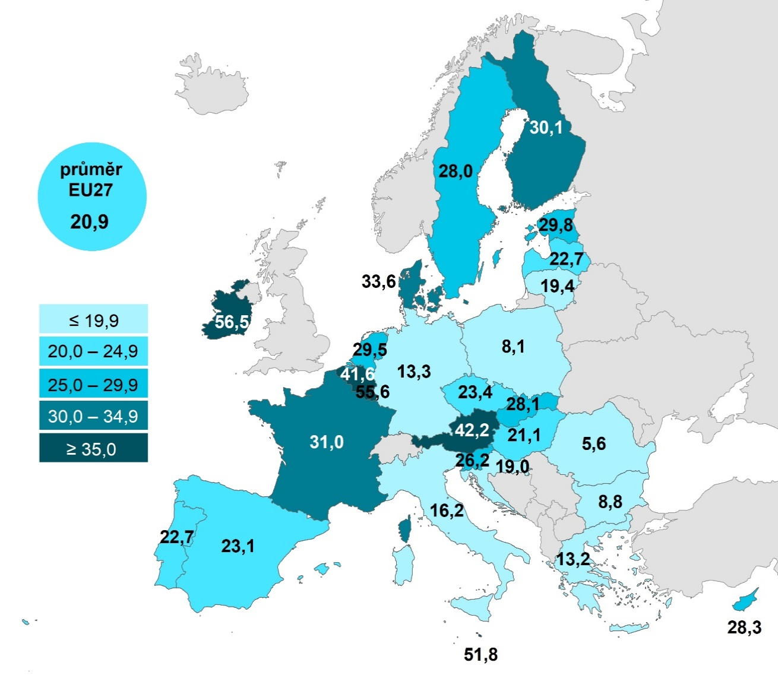
 |  |  | Celkem (16–74 let) | 25–34 let | 65–74 let
 |  | Irsko | 56.4959 | 63.9178 | 20.4254
 |  | Lucembursko | 55.5714 | 61.4634 | 37.3072
 |  | Malta | 51.767 | 70.4025 | 11.0162
 |  | Rakousko | 42.2439 | 54.6607 | 17.1026
 |  | Belgie | 41.6417 | 55.4421 | 18.2235
 |  | Dánsko | 33.565 | 37.98 | 13.5048
 |  | Francie | 31.0429 | 43.5309 | 11.8859
 |  | Finsko | 30.1237 | 41.7862 | 8.5893
 |  | Estonsko | 29.8087 | 43.6695 | 7.2949
 |  | Nizozemsko | 29.477 | 40.1511 | 12.448
 |  | Kypr | 28.2915 | 43.6913 | 4.4967
 |  | Slovensko | 28.1002 | 42.074 | 8.6005
 |  | Švédsko | 28.0481 | 34.9698 | 12.5666
 |  | Slovinsko | 26.2037 | 41.2373 | 6.261
 |  | Česko | 23.3785 | 40.0474 | 4.169
 |  | Španělsko | 23.0625 | 32.1037 | 7.5889
 |  | Lotyšsko | 22.7254 | 37.8258 | 4.1683
 |  | Portugalsko | 22.6601 | 45.6063 | 3.406
 |  | Maďarsko | 21.1318 | 32.4261 | 5.9846
 |  | EU27 | 20.876 | 30.0845 | 7.1133
 |  | Litva | 19.3667 | 37.8005 | 1.9813
 |  | Chorvatsko | 19.0494 | 43.2151 | 2.6927
 |  | Itálie | 16.1934 | 24.7729 | 5.3246
 |  | Německo | 13.2866 | 19.0566 | 5.8312
 |  | Řecko | 13.1627 | 19.5329 | 1.8781
 |  | Bulharsko | 8.7623 | 15.0427 | 0.6118
 |  | Polsko | 8.1315 | 12.8109 | 1.5285
 |  | Rumunsko | 5.6273 | 10.1469 | 0.6411

Graf 14.7: Osoby v zemích EU nakupující zboží online od prodejců ze zahraničí, 2022

1) Podíl z celkového počtu osob ve věku 16–74 let v daném státě
Zdroj: Eurostat, 2023

14.5,,8
14. NAKUPOVÁNÍ PŘES INTERNET

Tabulka 14.5: Počet nákupů na internetu uskutečněných osobami v ČR během 3 měsíců, 2023
 |  |  |  |  |  |  |  |  |  |  | 1 až 2x | 3 až 5x | 6 a více krát
 | 1 až 2 nákupy |  |  | 3 až 5 nákupů |  |  | 6 a více nákupů |  |  | Celkem 16+ | 21.1 | 34.2 | 44.7
 | v tis. | %1) | %2) | v tis. | %1) | %2) | v tis. | %1) | %2)
Celkem 16+ | 1,136.5 | 13.3 | 21.1 | 1,839.1 | 21.5 | 34.2 | 2,400.7 | 28.1 | 44.7 | Muži 16+ | 24.0 | 35.1 | 40.9
Pohlaví |  |  |  |  |  |  |  |  |  | Ženy 16+ | 18.5 | 33.4 | 48.1
Muži 16+ | 615.4 | 15.0 | 24.0 | 900.6 | 21.9 | 35.1 | 1,047.5 | 25.5 | 40.9
Ženy 16+ | 521.1 | 11.7 | 18.5 | 938.5 | 21.2 | 33.4 | 1,353.2 | 30.5 | 48.1 | 16–24 let | 18.6 | 37.1 | 44.3
Věková skupina |  |  |  |  |  |  |  |  |  | 25–34 let | 12.6 | 28.9 | 58.5
16–24 let | 144.1 | 15.3 | 18.6 | 288.1 | 30.6 | 37.1 | 344.0 | 36.5 | 44.3 | 35–44 let | 15.3 | 29.5 | 55.2
25–34 let | 135.9 | 11.1 | 12.6 | 310.9 | 25.5 | 28.9 | 629.6 | 51.6 | 58.5 | 45–54 let | 21.5 | 37.2 | 41.3
35–44 let | 185.6 | 12.8 | 15.3 | 357.3 | 24.7 | 29.5 | 669.8 | 46.4 | 55.2 | 55–64 let | 32.0 | 40.8 | 27.2
45–54 let | 253.8 | 16.3 | 21.5 | 439.2 | 28.1 | 37.2 | 487.4 | 31.2 | 41.3 | 65–74 let | 45.1 | 36.1 | 18.8
55–64 let | 221.4 | 18.1 | 32.0 | 282.3 | 23.0 | 40.8 | 188.5 | 15.4 | 27.2
65–74 let | 154.6 | 12.3 | 45.1 | 123.5 | 9.8 | 36.1 | 64.5 | 5.1 | 18.8 | SŠ | 32.5 | 36.6 | 30.9
75+ | 41.1 | 4.6 | 42.7 | 37.9 | 4.2 | 39.5 | 17.1 | 1.9 | 17.8 | SŠ s maturitou + VOŠ | 17.2 | 35.4 | 47.4
Vzdělání (25-64 let) |  |  |  |  |  |  |  |  |  | VŠ | 8.7 | 27.1 | 64.2
Základní | 40.1 | 13.1 | . | 46.0 | 15.0 | . | 32.5 | 10.6 | .
Střední bez maturity | 347.7 | 20.9 | 32.5 | 390.9 | 23.5 | 36.6 | 329.6 | 19.8 | 30.9 | Zaměstnaní | 18.9 | 33.6 | 47.5
Střední s maturitou + VOŠ | 303.7 | 14.2 | 17.2 | 624.4 | 29.1 | 35.4 | 835.4 | 38.9 | 47.4 | Ženy v domácnosti | 10.2 | 30.7 | 59.1
Vysokoškolské | 105.3 | 7.9 | 8.7 | 328.3 | 24.6 | 27.1 | 777.6 | 58.2 | 64.2 | Studenti | 21.4 | 36.4 | 42.3
Ekonomická aktivita (16+) |  |  |  |  |  |  |  |  |  | Starobní důchodci | 46.2 | 35.5 | 18.3
Zaměstnaní | 729.3 | 14.8 | 18.9 | 1,298.6 | 26.4 | 33.6 | 1,837.1 | 37.3 | 47.5
Ženy v domácnosti | 31.6 | 9.1 | 10.2 | 95.1 | 27.3 | 30.7 | 182.8 | 52.6 | 59.1
Studenti | 130.6 | 17.6 | 21.4 | 222.6 | 29.9 | 36.4 | 258.5 | 34.8 | 42.3
Starobní důchodci | 211.3 | 9.5 | 46.2 | 162.2 | 7.3 | 35.5 | 83.6 | 3.8 | 18.3
Invalidní důchodci | 18.2 | 11.0 | . | 26.4 | 15.9 | . | 11.6 | 7.0 | .

Graf 14.8: Osoby v ČR, které nakoupily na internetu během 3 měsíců 3x a více, 2023
 | 1 až 2x | 3 až 5x | 6 a více krát
Celkem 16+ | 21.1 | 34.2 | 44.7
Muži 16+ | 24.0 | 35.1 | 40.9
Ženy 16+ | 18.5 | 33.4 | 48.1
16–24 let | 18.6 | 37.1 | 44.3
25–34 let | 12.6 | 28.9 | 58.5
35–44 let | 15.3 | 29.5 | 55.2
45–54 let | 21.5 | 37.2 | 41.3
55–64 let | 32.0 | 40.8 | 27.2
65–74 let | 45.1 | 36.1 | 18.8
SŠ | 32.5 | 36.6 | 30.9
SŠ s maturitou + VOŠ | 17.2 | 35.4 | 47.4
VŠ | 8.7 | 27.1 | 64.2
Zaměstnaní | 18.9 | 33.6 | 47.5
Ženy v domácnosti | 10.2 | 30.7 | 59.1
Studenti | 21.4 | 36.4 | 42.3
Starobní důchodci | 46.2 | 35.5 | 18.3

1) Podíl z celkového počtu osob v dané socio-demografické skupině
2) Podíl z celkového počtu osob v dané socio-demografické skupině, které nakoupily na internetu v posledních 3 měsících
Zdroj: Český statistický úřad, 2023

